模型
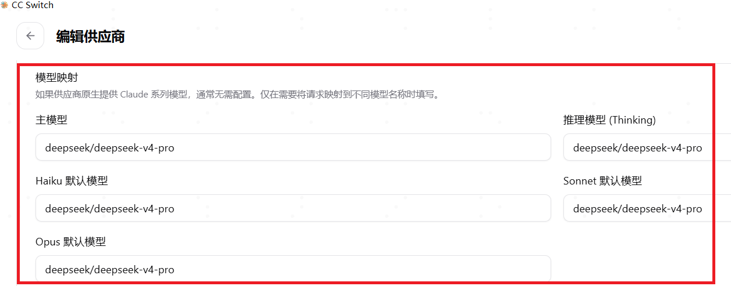
DeepSeek的API相关信息
 | PARAM | VALUE
 | base_url (OpenAI) | https://api.deepseek.com
 | base_url (Anthropic) | https://api.deepseek.com/anthropic
 | api_key | apply for an API key
 | model* | deepseek-v4-flash
 |  | deepseek-v4-pro
 |  | deepseek-chat (将于 2026/07/24 弃用)
 |  | deepseek-reasoner (将于 2026/07/24 弃用)

 | Claude Opus 4.8是Anthropic于2026年5月29日推出的模型，为ClaudeOpus系列的小幅迭代升级版本。
PPIO支持的模型：
 | deepseek/deepseek-v4-pro
 | deepseek/deepseek-v4-flash

使用CC-Switch修改模型

